打印机
银河： 打印机型号为：易腾迈PD41 2.村村通使用打印纸规格为：条形码标贴55*45 户户通使用打印纸规格为：条形码标贴55*30 ，都为单联
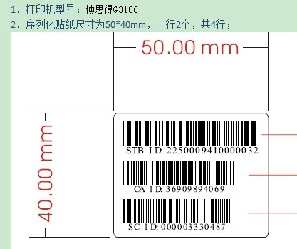 皇视：打印机：博思德g3106.纸尺寸；55*40 序列化贴纸尺寸为50*40mm，一行2个，共4行； 博思德G-3106，打印贴纸规格，配卡是50*40，不配卡是50*20； 打印机采用并口。 一维： GZ-GJSMQ0-00003 一维扫描枪/一维,SYMBOL-2208，配PS-II口 二维： GZ-GJSMQ0-00004 二维扫描枪/二维 SYMBOL-6708 配PS-II口/声宝
北广：打印机斑马105Sl 纸45*55
立像的打印机OS-214 plus 标签纸规格： 52x22 不带智能卡号，单位mm 52x30 带智能卡号，单位mm
九州的： 纸的规格两种：55x45mm，55x25mm， 打印机为TSC TTPM-344M PLUS，USB接口

